상품제안서
스틱인덱스 메모잇(주문제작형) | 상품코드: S26196

 |  |  |  |  |  |  | 02-713-8555 | www.synergygift.co.kr
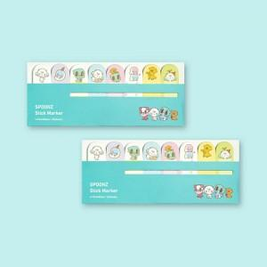

【상세/제작정보】 | 커버양면풀칼라/내지풀칼라인쇄

【인쇄/포장옵션】 | 풀칼라 / OPP(비닐)

【공급단가】 | 수량 | 1,000~ | 2,000~ | 3,000~ | 5,000~ | 10,000~
*VAT별도 | 20매 | 1,280원 | 1,100원 | 1,060원 | 1,020원 | 990원
 | 30매 | 1,560원 | 1,360원 | 1,310원 | 1,260원 | 1,220원
 | 50매 | 2,090원 | 1,880원 | 1,810원 | 1,740원 | 1,690원

【상품 URL】 | https://www.synergygift.co.kr:443/src/goods_detail.php?gdno=26196

